상품제안서
측면인쇄 슬로프 점착메모지 | 상품코드: S22333

 |  |  |  |  |  |  | 02-713-8555 | www.synergygift.co.kr
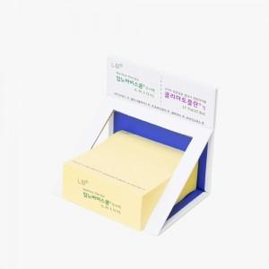 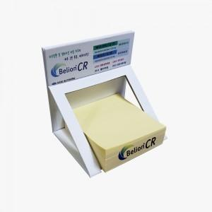

【상세/제작정보】

【인쇄/포장옵션】 | 표지+측면컬러 내지먹1도 / 해당없음

【공급단가】 | 수량 | 100~ | 300~ | 500~ | 1,000~ | 3,000~
*VAT별도 | 200매 | 4,570원 | 3,560원 | 2,280원 | 2,100원 | 2,010원
 | 300매 | 4,830원 | 3,810원 | 2,450원 | 2,330원 | 2,240원

【상품 URL】 | https://www.synergygift.co.kr:443/src/goods_detail.php?gdno=22333

